FEVC-FMMV
FEVC-FMMV 2025年越南廠區回收、運輸及處理固廢明細 Danh sách chi tiết hạng mục dự án thu hồi, vận chuyển và xử lí chất thải rắn tại nhà máy FEVC-FMMV năm 2025
NO | 廢料品名 Tên rác phế liệu | 单位 Đơn vị | 半年預計數量(KG)/1家公司 Số lượng dự kiến nửa năm/công ty | 圖片
1 | Sắt phế liệu/废铁 | KG | 87,500 | 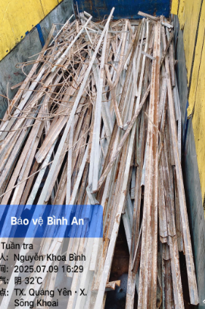
2 | Sắt đột dập铁片 | KG | 52,500 | 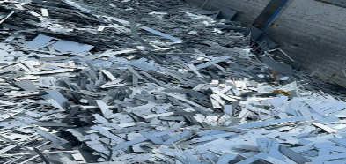
3 | Bìa carton/纸皮 | KG | 111,312 | 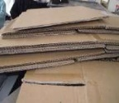
4 | Hộp vật liệu PC, PVC/物料盒 | KG | 28,943
5 | Palet gỗ/木栈板 | PCS | 13,750 | 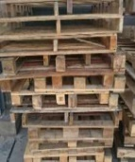
6 | Nhựa ABS phế phẩm tổng hợp (cục)/ABS 塑料（块） | KG | 18,667 | 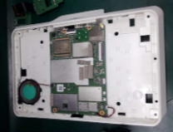
7 | Thùng sắt rỗng 160L 铁桶 160 升 | PCS | 750 | 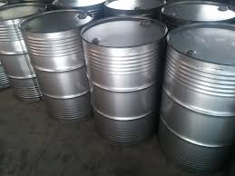
8 | Xốp/泡棉 PP | KG | 20,000 | 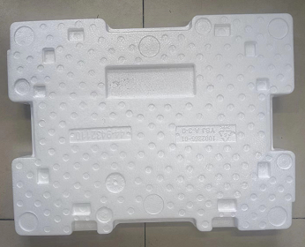
9 | Palet gỗ dán/三合栈板 | PCS | 7,500 | 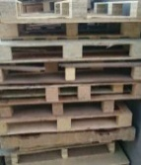
10 | Nilon PE/塑料袋 ( Túi nilong phế liệu/塑料袋) | KG | 902 | 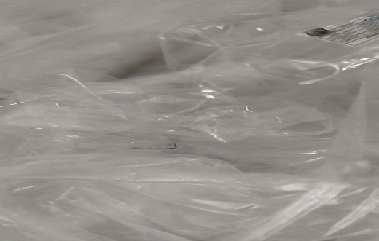
11 | Mếch trắng xốp/白色棉墊布 | KG | 2,500 | 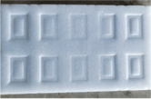
12 | Khung nhôm phế liệu/铝框 | KG | 250 | 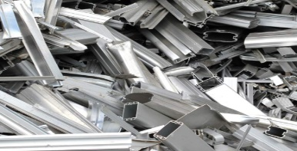
13 | Palet bìa/纸箱托盘 | KG | 13,750 | 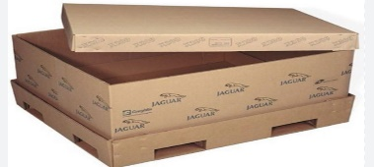
14 | Gỗ phế liệu/木废料 | KG | 13,750 | 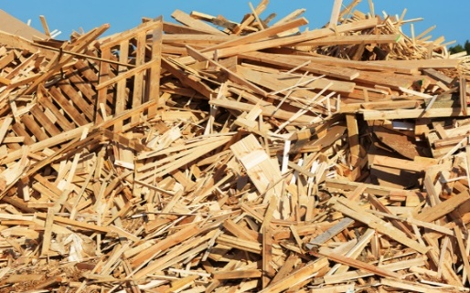
15 | Khay cuốn trắng/白色料盘 PS | KG | 377 | 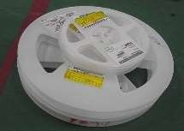
16 | Sạc điện (không cắt) 电线（不切割） | KG | 88 | 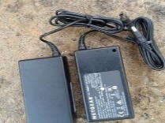
17 | Khuôn cũ/旧模具 | KG | 500 | 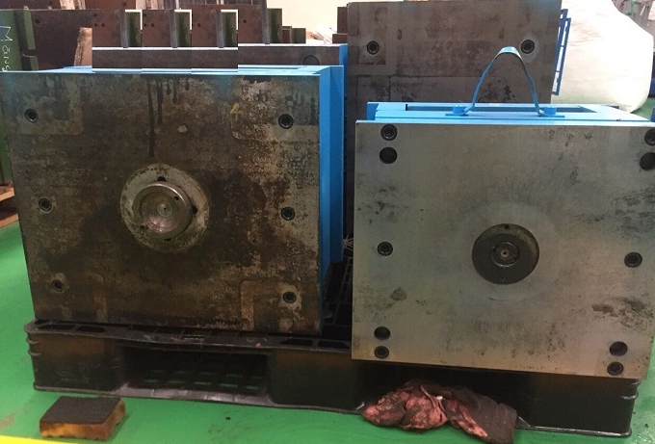
18 | Palet nhựa/塑料栈板 | KG | 500 | 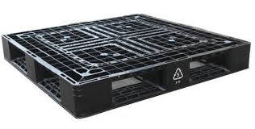
19 | Đồng đỏ/红铜金属 | KG | 25 | 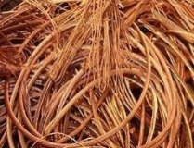
20 | Tôn/铁皮 | KG | 684 | 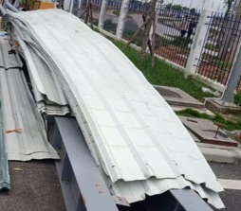
21 | Nhựa ABS phế phẩm tổng hợp (Nhựa vụn)/ABS 塑料（碎塑料） | KG | 325 | 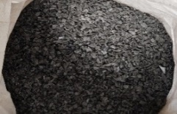
22 | Pallet sắt/鐵棧板 | KG | 500 | 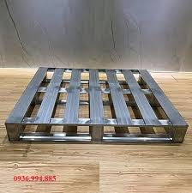
23 | Dây mạng lõi đồng/铜芯網線 | KG | 88 | 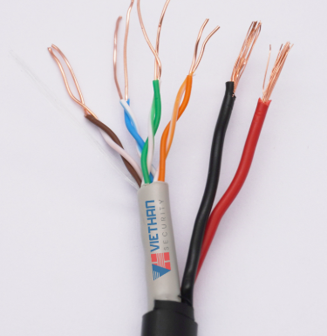
24 | Bavia có đồng/PCB板边 | KG | 250 | 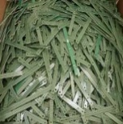
25 | Inox 304 phế liệu Việt Nam /304不锈钢（越南） | KG | 88 | 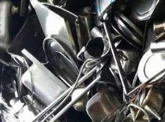
26 | Inox 430 phế liệu Việt Nam /430不锈钢（越南） | KG | 88 | 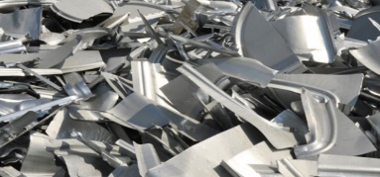
27 | Mếch trắng/白色墊布 | KG | 500 | 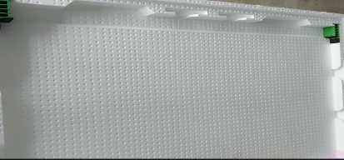
28 | Mếch cây/墊布根 | KG | 500
29 | Thép phế liệu/废钢 | KG | 250 | 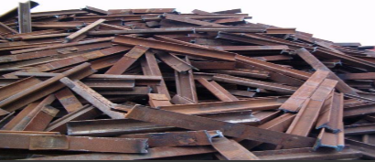
30 | Nhựa đen chịu nhiệt/受热黑塑料 | KG | 500 | 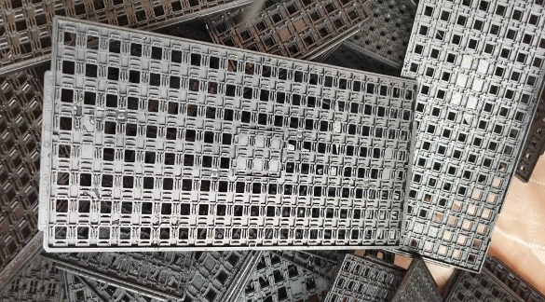
31 | Nhựa ABS thành phẩm có bản mạch đã hủy/ABS废品（含电子版） | KG | 88 | 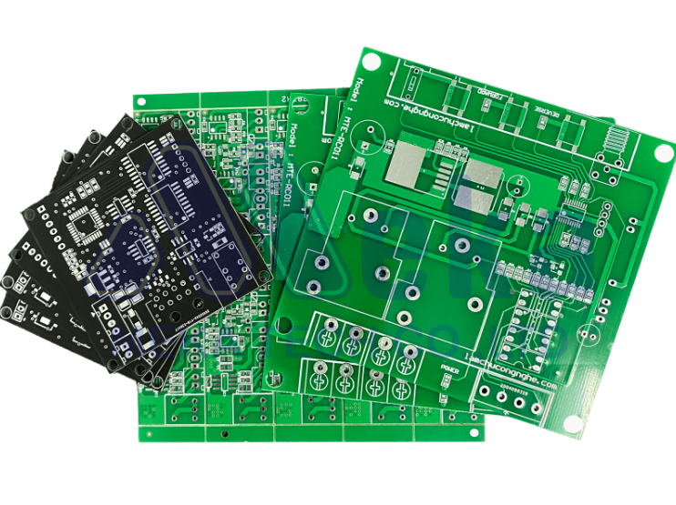
32 | Khay cuốn màu/彩色料盘 PS | KG | 88 | 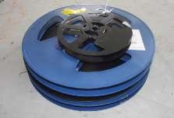
33 | Cable, dây HDMI, USB các loại đã hủy/廢連接線、HDMI 線、USB 等 | KG | 50 | 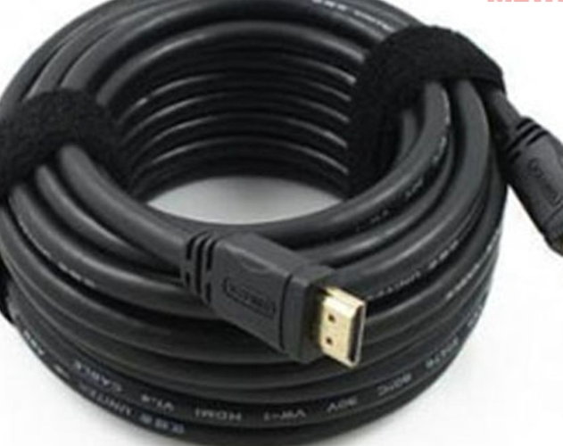
34 | Đĩa DVD/光盘 | KG | 50 | 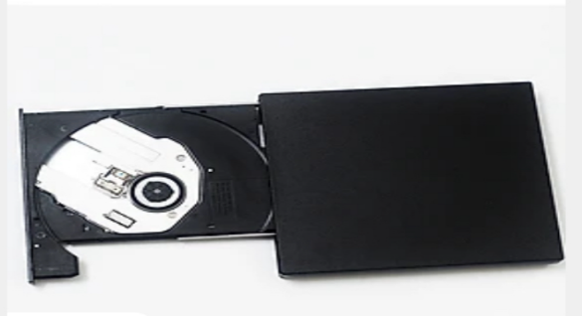
35 | Dây điện lõi đồng phế liệu/废铜芯线 | KG | 25 | 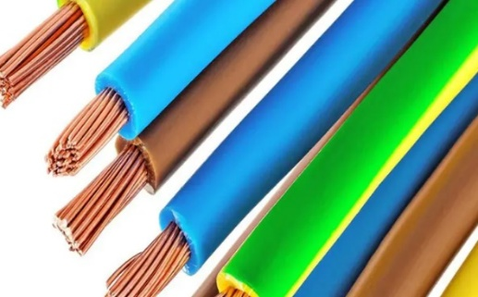
36 | Inox 201 phế liệu Trung Quốc /201不锈钢（中国） | KG | 88 | 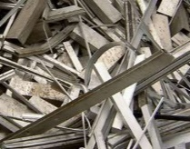
37 | Dây điện lõi nhôm/铝芯线 | KG | 125 | 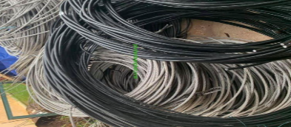
38 | Can, khay, thùng nhựa/塑料桶/废盘子/废罐 | KG | 88 | 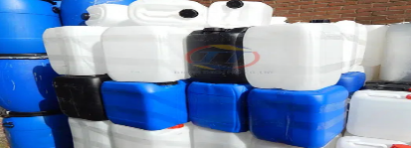
39 | Rác công nghiệp tái chế (vụn) /回收工業廢料 | KG | 2,500 | 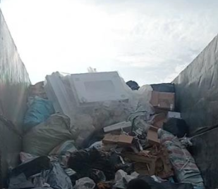
40 | Dây giấy lẫn sắt/零件含纸带 | KG | 125 | 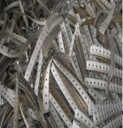
41 | Mếch màu (màu hồng)/墊布 （紅色） | KG | 500
42 | Nhựa hỗn hợp phế liệu/塑料 | KG | 500
43 | Chân linh kiện sắt không nguy hại /零件脚料未危害成分 | KG | 50 | 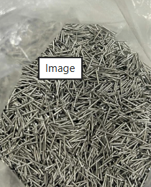
44 | Cổng kết nối/连接器 | KG | 50 | 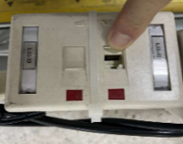
45 | Ghễ tĩnh điện hỏng/废静电桌子 | KG | 50 | 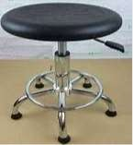
46 | Hộp DVD phế liệu (Thép tổng hợp)/综合废钢 | KG | 50 | 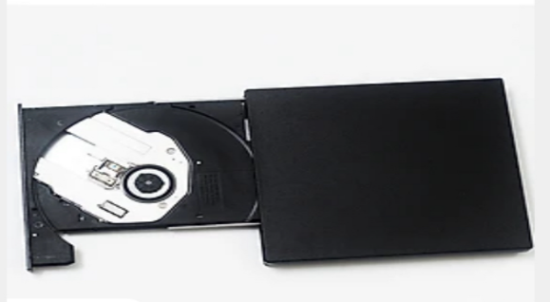
47 | Túi bọc hàng (WE)/包装袋 | KG | 75 | 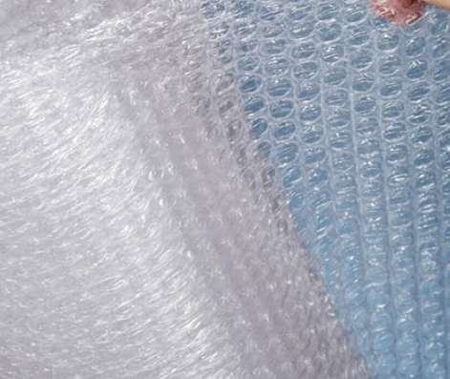
48 | Vòng tĩnh điện hỏng/破损的静电环 | KG | 50 | 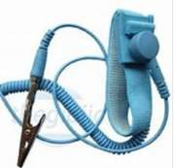
49 | Dây giấy trắng/纸带 | KG | 75 | 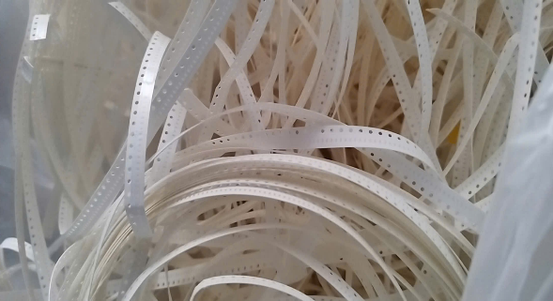
50 | Phế liệu giấy trắng /废纸 | KG | 199
51 | Vỏ bao không chứa chất nguy hại /袋子 | KG | 75 | 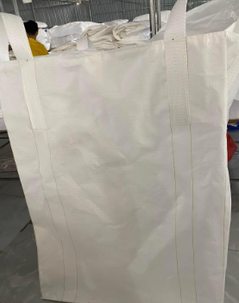
52 | Dây điện các loại/废电线 | KG | 25 | 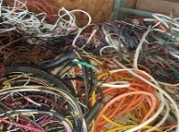
53 | Vỏ bao mềm phế liệu (phát sinh trong quá trình xây dựng, không dính hóa chất)/袋子 | KG | 75 | 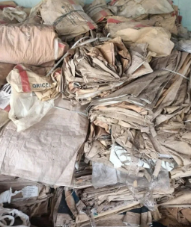
54 | Vỏ bao cứng phế liệu (phát sinh trong quá trình xây dựng, không dính hóa chất)/袋子 | KG | 75 | 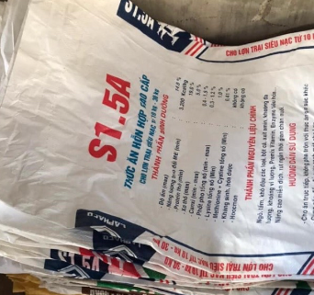
55 | Thảm tĩnh điện rách/撕裂的静电垫 | KG | 1 | 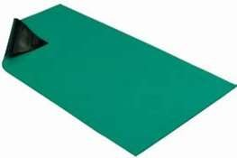
 | Tổng giá trị / 合計 |  | 382,409 | -

